EJER 2
$$50∗X1+60∗X2≤1000$$
CERVEZA |  |  | FUNCION OBJETIVO | Max(Z) =140*X1 + 150*X2 | um
X1 | lager |  | RESCTRICCIONES |  | Kg |  | RESTRICCIONES
X2 | Pilsen |  |  |  |  |  | 610 | <= | 1000
20*X1 + 25*X2 $≤$ 250
2*X1 + 2*X2 $≤$ 22
 |  |  |  |  |  |  | 250 | <= | 250
variables |  |  |  |  |  |  | 22 | <= | 22
X1 | X2 |  | MAX (Z) | 1600
5 | 6

X1 = 5 |  |  | Basicas | Cj | 140 | 150 | 0 | 0 | 0 | Recursos
X2 = 6 |  |  | B |  | x1 | x2 | S1 | S2 | S3 | Bj
Max (Z) = 1600 |  |  | S1 | 390 | 0 | 0 | 1 | -2 | -5 | 0
 |  |  | x2 | 6 | 0 | 1 | 0 | 0.2 | -2 | 150
 |  |  | x1 | 5 | 1 | 0 | 0 | -0.2 | 2.5 | 140
 |  |  | Z=1600 | Zj | 140 | 150 | 0 | 2 | 50
 |  |  |  | Cj-Zj | 0 | 0 | 0 | -2 | -50

 |  | Analisis de sensibilidad
 |  |  |  | cambio en un coeficiente tecnológico de una variable no básica

 |  |  | Basicas | Cj | 140 | 150 | 0 | 0 +D | 0 | Recursos
 |  |  | B |  | x1 | x2 | S1 | S2 | S3 | Bj
 |  |  | S1 | 390 | 0 | 0 | 1 | -2 | -5 | 0
 |  |  | x2 | 6 | 0 | 1 | 0 | 0.2 | -2 | 150
 |  |  | x1 | 5 | 1 | 0 | 0 | -0.2 | 2.5 | 140
 |  |  | Z=1600 | Zj | 140 | 150 | 0 | 2 | 50
 |  |  |  | Cj-Zj | 0 | 0 | 0 | -2 | -50

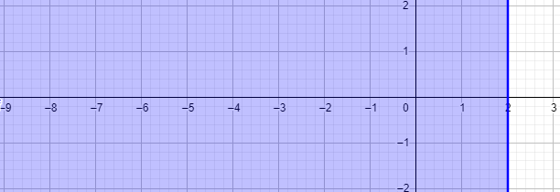
 | PARA MAX Cj-Zj <=0. MIN >=0

 |  |  | 0 +D -2
 |  |  | D-2 <= 0
 |  |  | D <= 2
 |  |  | D = (inf, 2]

 |  |  | kg de lúpulo

